Лист1
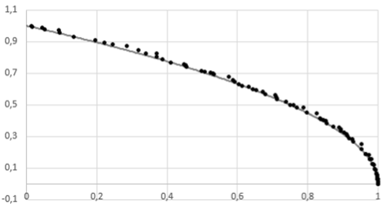
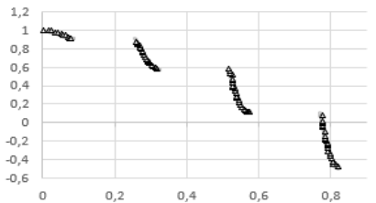
N | критериев | N lambda | eps | m | N | критериев | N lambda | eps | m
2 | 2 | 20 | 0.05 | 12 | 2 | 2 | 20 | 0.01 | 12
HV point | [1,1] |  |  |  | HV point | [1.2,1.2]
Количество повторов при запускке генетических алгоритмов | 100 |  |  |  | Количество повторов при запускке генетических алгоритмов | 100

Алгоритм | Число испытаний | Число точек в множестве парето | HV лучше больше |  | Алгоритм | Число испытаний | Число точек в множестве парето | HV лучше больше
MSGA | 254 | 69 | 0.310 |  | MSGA | 300 | 33 | 1.146
MSGA_ML (a=4) | 233 | 71 | 0.310 |  | MSGA_ML (a=0.01) | 226 | 34 | 1.146
SMPSO | 250 | 49.5 | 0.306 |  | SMPSO | 300 | 15.75 | 1.072
OMOPSO | 250 | 38.67 | 0.310 |  | OMOPSO | 300 | 15.89 | 1.136
NSGAII | 250 | 50 | 0.300 |  | NSGAII | 300 | 37.62 | 0.913
SPEA2 | 300 | 50 | 0.299 |  | SPEA2 | 300 | 38.32 | 0.894
IBEA | 300 | 50 | 0.157 |  | IBEA | 300 | 41.99 | 0.985

